Лист1

Виставкові стенди
 |  | ПІДХОДЯТЬ ДЛЯ КНИГ ВСІХ ФОРМАТІВ ТА ПЕРІОДІКИ
 |  | ЛЕГКЕ ТА ЗРУЧНЕ ЗБИРАННЯ ТА ПЕРЕНЕСЕННЯ
Прайс - лист станом на 01. 06. 2026 р. |  | ВАГА СТЕНДІВ ДО 6 КГ

Код | Найменування | Фото | Ціна, грн.
В-110 | Стенд на 3 полицІ 1000х500х850 h * варіант для розміщення виставки на столі * | 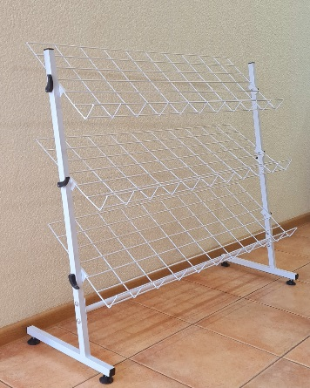 | 1450
В-105 | Стенд на 5 полиць 1000х500х1200 h * найкращий варіант по висоті для дитячих бібліотек | 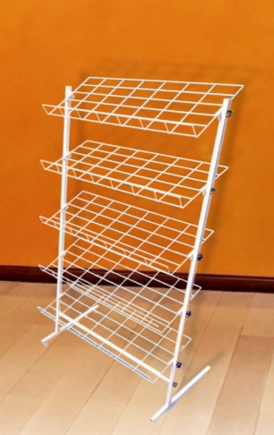 | 2325
В-100 | Стенд на 7 полиць 1000х500х1800 h * універсальний варіант підходить для всіх видів книг, журналів, газет | 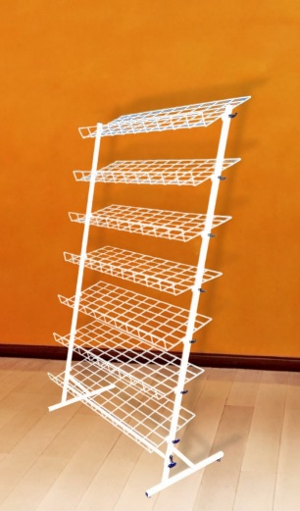 | 2790

E-mail: bibtehnika@ukr.net
Тел: (098) 612-19-72
(066) 018-99-90
Сайт:
bibtehnika.in.ua

Доставка замовлень відбувається Новою поштою за рахунок замовника
При оплаті через казначейство можемо додати вартість доставки до рахунку

Можливі зміни по вартості, уточнюйте при замовленні

